Sheet1
퍼스널 컬러 | 메이크업 | 샘플
봄 웜 | 코랄 메이크업 (coral) | 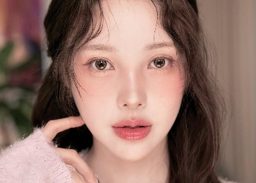
 | 피치 메이크업 (peach) | 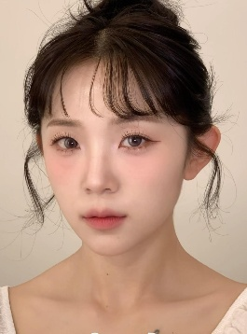
 | 쥬시 메이크업 (juicy) | 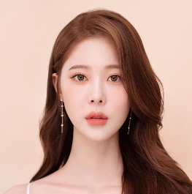
여름 쿨 | 로즈 메이크업 (rose) | 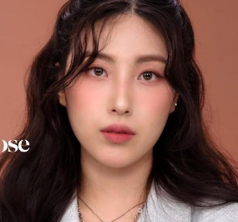
 | 물광 메이크업 (dewy) | 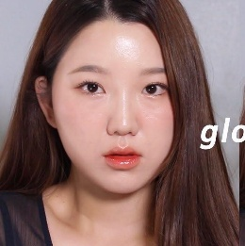
 | 내추럴 메이크업 (natural) | 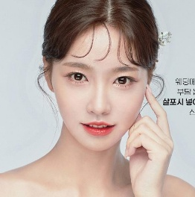
가을 웜 | 브라운 메이크업 (brown) | 
 | 오피스 메이크업 (office) | 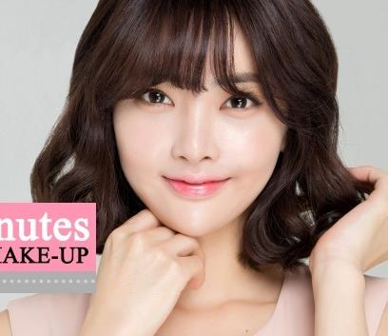
 | 시크 메이크업 (chic) | 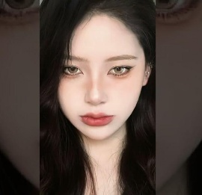
겨울 쿨 | 버건디 메이크업 (burgundy) | 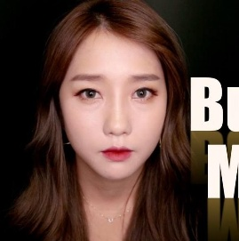
 | 글램 메이크업 (glam) | 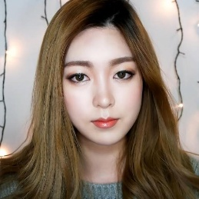
 | 레드 메이크업 (red) | 

